关系图
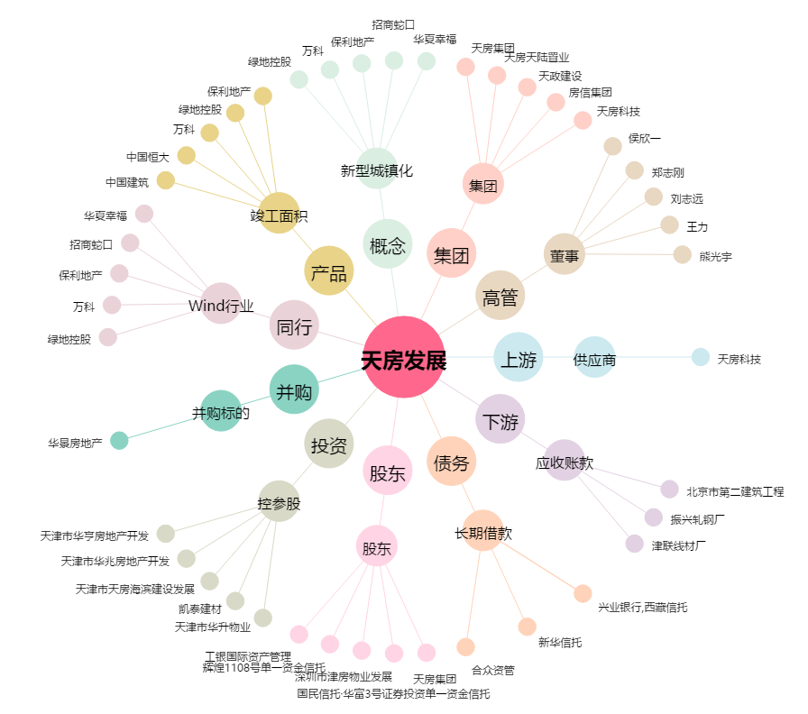
天房发展[600322.SH] - 关系概览图

